Трикотаж
 |  |  |  | info@likadress.ru | К оплате: | 0.00 руб
 |  | Прайс-каталог | 8-800-250-95-37

 |  | производителя трикотажа LikaDress.ru |  | ул. Наговицыной-Икрянистовой, д. 6
 |  | 01.03.2024 13:48 |  | г. Иваново, Россия, 153002
Фотография | Артикул | Название | Ссылка на сайт | Размер | От 1 шт | Цена со скидкой от 1 шт | от 3000р | Цена со скидкой от 3000р | от 25000р | Цена со скидкой от 25000р | от 45000р | Цена со скидкой от 45000р | Заказ, шт | Сумма
 | 6941 | Трусы Женские однотонные Арт. 6941 | https://likadress.ru/catalog/trusy_zhenskie/~trusy_zhenskie_odnotonnye8 | 56-58 | 265.00 руб | Без скидки | 173.00 руб | Без скидки | 165.00 руб | Без скидки | 156.00 руб | Без скидки | 0 | 0.00 руб
 |  |  |  | 58-60 | 265.00 руб | Без скидки | 173.00 руб | Без скидки | 165.00 руб | Без скидки | 156.00 руб | Без скидки | 0 | 0.00 руб
 |  |  |  | 60-62 | 265.00 руб | Без скидки | 173.00 руб | Без скидки | 165.00 руб | Без скидки | 156.00 руб | Без скидки | 0 | 0.00 руб

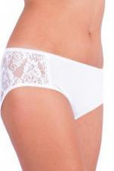 | 6690 | Трусы Женские Арт. 6690 | https://likadress.ru/catalog/trusy_zhenskie/~trusy_zhenskie | 46-48 | 224.00 руб | Без скидки | 146.00 руб | Без скидки | 139.00 руб | Без скидки | 132.00 руб | Без скидки | 0 | 0.00 руб
 |  |  |  | 50-52 | 224.00 руб | Без скидки | 146.00 руб | Без скидки | 139.00 руб | Без скидки | 132.00 руб | Без скидки | 0 | 0.00 руб

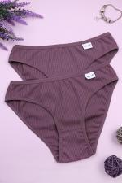 | 6581 | Трусы Женские однотонные Арт. 6581 | https://likadress.ru/catalog/trusy_zhenskie/~trusy_zhenskie_odnotonnye | 42-44 | 149.00 руб | Без скидки | 97.00 руб | Без скидки | 93.00 руб | Без скидки | 88.00 руб | Без скидки | 0 | 0.00 руб

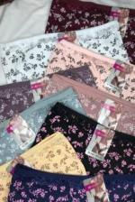 | 6580 | Трусы Женские завышенные Арт. 6580 | https://likadress.ru/catalog/trusy_zhenskie/~trusy_zhenskie_zavyshennye | 56-58 | 265.00 руб | Без скидки | 173.00 руб | Без скидки | 165.00 руб | Без скидки | 156.00 руб | Без скидки | 0 | 0.00 руб
 |  |  |  | 58-60 | 265.00 руб | Без скидки | 173.00 руб | Без скидки | 165.00 руб | Без скидки | 156.00 руб | Без скидки | 0 | 0.00 руб
 |  |  |  | 60-62 | 265.00 руб | Без скидки | 173.00 руб | Без скидки | 165.00 руб | Без скидки | 156.00 руб | Без скидки | 0 | 0.00 руб

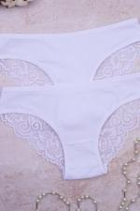 | 6513 | Трусы Женские с кружевом Арт. 6513 | https://likadress.ru/catalog/trusy_zhenskie/~trusy_zhenskie_s_kruzhevom_e | 44-46 | 357.00 руб | Без скидки | 233.00 руб | Без скидки | 222.00 руб | Без скидки | 210.00 руб | Без скидки | 0 | 0.00 руб
 |  |  |  | 46-48 | 357.00 руб | Без скидки | 233.00 руб | Без скидки | 222.00 руб | Без скидки | 210.00 руб | Без скидки | 0 | 0.00 руб
 |  |  |  | 42-44 | 357.00 руб | Без скидки | 233.00 руб | Без скидки | 222.00 руб | Без скидки | 210.00 руб | Без скидки | 0 | 0.00 руб

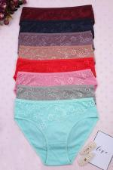 | 6512 | Трусы Женские с кружевом Арт. 6512 | https://likadress.ru/catalog/trusy_zhenskie/~trusy_zhenskie_s_kruzhevom_ | 46-48 | 291.00 руб | Без скидки | 190.00 руб | Без скидки | 181.00 руб | Без скидки | 171.00 руб | Без скидки | 0 | 0.00 руб

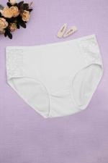 | 6197 | Трусы Женские (большие размеры) Арт. 6197 | https://likadress.ru/catalog/trusy_zhenskie/~trusy_zhenskie_bolshie_razmery | 56-58 | 254.00 руб | Без скидки | 166.00 руб | Без скидки | 158.00 руб | Без скидки | 150.00 руб | Без скидки | 0 | 0.00 руб
 |  |  |  | 58-60 | 254.00 руб | Без скидки | 166.00 руб | Без скидки | 158.00 руб | Без скидки | 150.00 руб | Без скидки | 0 | 0.00 руб
 |  |  |  | 60-62 | 254.00 руб | Без скидки | 166.00 руб | Без скидки | 158.00 руб | Без скидки | 150.00 руб | Без скидки | 0 | 0.00 руб

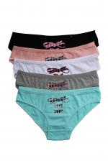 | 2617 | Трусы Женские однотонные Арт. 2617 | https://likadress.ru/catalog/trusy_zhenskie/~trusy_zhenskie_2617 | 46-48 | 224.00 руб | Без скидки | 146.00 руб | Без скидки | 139.00 руб | Без скидки | 132.00 руб | Без скидки | 0 | 0.00 руб
 |  |  |  | 48-50 | 224.00 руб | Без скидки | 146.00 руб | Без скидки | 139.00 руб | Без скидки | 132.00 руб | Без скидки | 0 | 0.00 руб

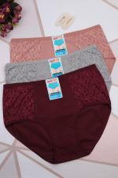 | 5274 | Трусы женские Премиум Арт. 5274 | https://likadress.ru/catalog/trusy_zhenskie/~trusy_zhenskie_premium_5274 | 60-62 | 254.00 руб | Без скидки | 166.00 руб | Без скидки | 158.00 руб | Без скидки | 150.00 руб | Без скидки | 0 | 0.00 руб

 | 2516 | Трусы Гипюр женские Арт. 2516 | https://likadress.ru/catalog/trusy_zhenskie/~trusy_gipyur_zhenskie_2516 | 42-44 | 280.00 руб | Без скидки | 183.00 руб | Без скидки | 174.00 руб | Без скидки | 165.00 руб | Без скидки | 0 | 0.00 руб
 |  |  |  | 44-46 | 280.00 руб | Без скидки | 183.00 руб | Без скидки | 174.00 руб | Без скидки | 165.00 руб | Без скидки | 0 | 0.00 руб

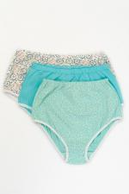 | 2792 | Трусы Женские Арт. 2792 | https://likadress.ru/catalog/trusy_zhenskie/~trusy_zhenskie_2792 | 50 | 190.00 руб | Без скидки | 124.00 руб | Без скидки | 118.00 руб | Без скидки | 112.00 руб | Без скидки | 0 | 0.00 руб
 |  |  |  | 52 | 190.00 руб | Без скидки | 124.00 руб | Без скидки | 118.00 руб | Без скидки | 112.00 руб | Без скидки | 0 | 0.00 руб
 |  |  |  | 54 | 190.00 руб | Без скидки | 124.00 руб | Без скидки | 118.00 руб | Без скидки | 112.00 руб | Без скидки | 0 | 0.00 руб
 |  |  |  | 56 | 190.00 руб | Без скидки | 124.00 руб | Без скидки | 118.00 руб | Без скидки | 112.00 руб | Без скидки | 0 | 0.00 руб
 |  |  |  | 58 | 190.00 руб | Без скидки | 124.00 руб | Без скидки | 118.00 руб | Без скидки | 112.00 руб | Без скидки | 0 | 0.00 руб
 |  |  |  | 48 | 190.00 руб | Без скидки | 124.00 руб | Без скидки | 118.00 руб | Без скидки | 112.00 руб | Без скидки | 0 | 0.00 руб

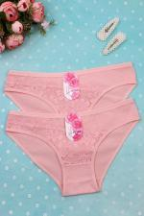 | 5275 | Трусы Женские с кружевом Арт. 5275 | https://likadress.ru/catalog/trusy_zhenskie/~trusy_zhenskie_s_kruzhevom__5275 | 42-44 | 190.00 руб | Без скидки | 124.00 руб | Без скидки | 118.00 руб | Без скидки | 112.00 руб | Без скидки | 0 | 0.00 руб
 |  |  |  | 44-46 | 190.00 руб | Без скидки | 124.00 руб | Без скидки | 118.00 руб | Без скидки | 112.00 руб | Без скидки | 0 | 0.00 руб
 |  |  |  | 46-48 | 190.00 руб | Без скидки | 124.00 руб | Без скидки | 118.00 руб | Без скидки | 112.00 руб | Без скидки | 0 | 0.00 руб

